PROCESO
EMPRESA:
ESTUDIO TÉCNICO
PROCESO PRODUCTIVO

IDENTIFICACIÓN DEL PROCESO
PROYECTO |  | ESTADO INICIAL |  |  | ESTADO FINAL
Transformación digital |  | Empresa sin digitalizar |  |  | Implemetación de una pagina web y BD

DESCRIPCIÓN DEL PROCESO
ESTADO INICIAL |  | + | PROCESO TRANSFORMADOR |  |  | = | PRODUCTO FINAL
INSUMOS |  |  | PROCESO |  |  |  | PRODUCTOS
Texto |  |  | Especificar los campos que necesita |  |  |  | Un sistema digital conformado por una
Imágenes | información |  | el cliente en su pagina web |  |  |  | pagina Web con una BD
Videos | Datos financieros |  | Especificar el diseño que tendrá la |  |  |  | Conectividad total en el establecimiento
SUMINISTROS |  |  | pagina web. |  |  |  | SUBPRODUCTOS
Electricidad |  |  | Tener los textos, imágenes, Posts, videos |  | videos |  | Mantenimiento del sistema
Dispositivos de computo |  |  | que tendrá en ella |  |  |  | Actualización del sistema
Software de programación |  |  | Especificar los datos necesarios para |  |  |  | Creación de aplicación movil
Internet |  |  | la creación de la BD |  |  |  | RESIDUOS O DESECHOS
Manejadores de BD |  |  |  |  |  |  | CO2 por el gasto de electricidad
Cableado |  |  | EQUIPO PRODUCTIVO
 |  |  | PCs | Internet
 |  |  | Servidores | Softwares de pramación
 |  |  | Laptops | Manejadores de BD
 |  |  | ORGANIZACIÓN
 |  |  | Diseñadores Web
 |  |  | Programadores web
 |  |  | Diseñadores de BD

Inicio

conseguir insumos: Texto Posts Imágenes y Videos

conseguir suministros: electricidad dispositivos de computo software de programación Internet Manejador de BD

PCs Internet Servidores Softwares de pramación Laptops Manejadores de BD
Diseñadores Web Programadores web Diseñadores de BD

Especificar los campos que necesita el cliente en su pagina web Especificar el diseño que tendrá la pagina web. Tener los textos, imágenes, Posts, videos videos que tendrá en ella Especificar los datos necesarios para la creación de la BD

Una pagina Web con una BD
Mantenimiento
CO2 por el gasto de electricidad

Fin

DISTRIBUCION
EMPRESA: CBALA
ESTUDIO TÉCNICO
DISTRIBUCIÓN DE LA PLANTA

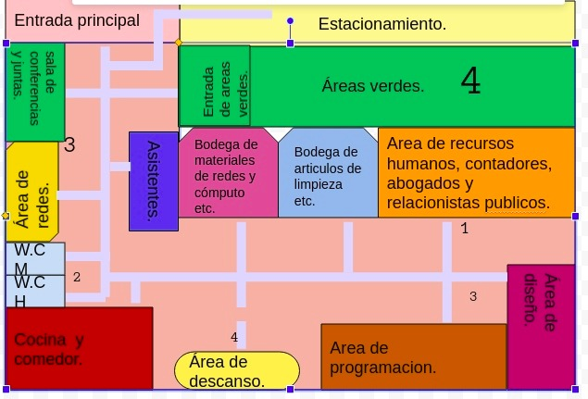
MÉTODO SLP (SYSTEMATIC LAYOUT PLANNING)
 |  |  |  | DIAGRAMA DE RECORRIDO
CÓDIGO DE CERCANÍA |  |  |  | Áreas
LETRA | ORDEN DE PROXIMIDAD | VALOR EN LINEAS | 1 | DESPACHO /OFICINA
A | Absolutamente necesario |  |  |  | I
E | Especialmente importante |  | 2 | Almacen | 3 |  | u
I | Inportante |  |  |  | E | 3 |  | A
O | Ordinario / normal |  | 3 | Espera para distribución | 1 |  |  | 4 | U
U | Sin importancia |  |  |  |  |  |  | 3 | XX
X | Indeseable |  | 4 | Estacionamiento clientes |  |  |  |  | 2
XX | Muy Indeseable
 |  |  | 5 | Estacionamiento planta vehicular

CÓDIGO DE RAZONES |  |  | 6 | Baños
NÚM. | RAZÓN
1 | Por control
2 | Por higiene
2
3
3 | Por proceso
4 | Por conveniencia
5 | Por seguridad

